개편수정
■ Quick 기본 동작 점검_내용 업데이트 (02/06)

Title | 서비스 기본 동작 점검
Test 목적
릴리스 내용
Tester | 이수나
서버 | 운영계
URL | https://www.aidt.ai/lms-web/dev/entry-aidt-2025?school=m&subject=eng&grade=2&semester=all&authorName=yoon
 |  |  |  |  |  | 스크립트 No |  | QA skills 참조 _ C:\Users\jaehyuk.myung\.claude\skills\playwright-qa-test\SKILL.md
과목 | 권한 | Step1 | Step2 | 경로 | 테스트 방법 | NO | 스크립트 | 스크립트 실행 결과 | 오류 현상 및 비고
공통 | 교사 | 홈 |  | 수업 정보, 교과서, 출석 체크, 과제,, 수업 분석 영역, 우리반 기분, 게시판 정상 노출 확인 | 선생님 입장하기 버튼 선택 > 페이지내의 모든 요소가 누락없이 정상 노출 되는지 확인 | 1 | TC-T-01_home_teacher_entry.py | 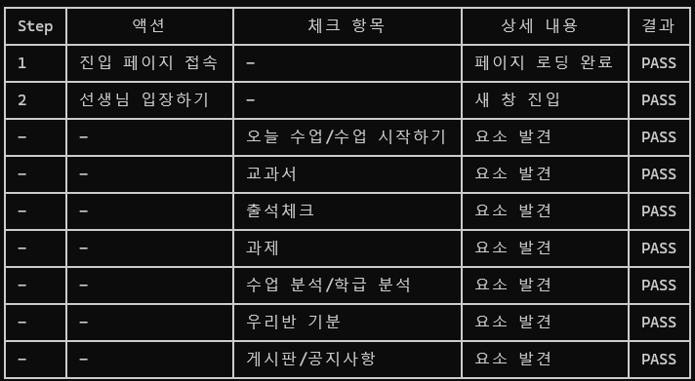
 |  |  |  | 모든 인사이트 카드 정상적으로 노출 확인 | 교과서 인사이트 카드, 출석체크 카드, 진행중인 과제 카드, 수업분석 카드, 우리반 기분 카드, 공지사항 카드에 데이터가 있고 정상적으로 노출 되는지 확인 | 2 | TC-T-02_home_insights.py | 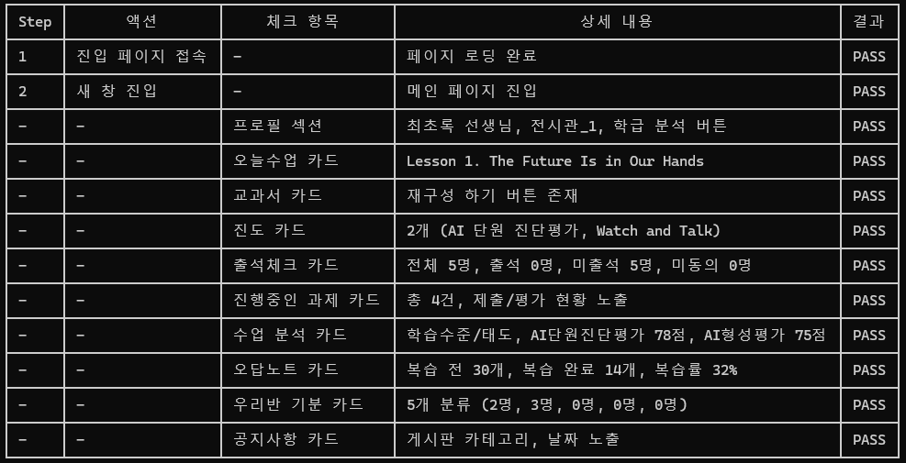
 |  |  |  | 오늘 수업> 수업 시작하기 버튼> 수업 뷰어> 콘텐츠 노출 확인 | '수업 시작하기' 버튼 클릭 시, 교과서 뷰어가 새 창으로 정상적으로 열리고, 교과서 뷰어에서 콘텐츠가 정상적으로 노출 및 실행 되는지 확인 | 3 | TC-T-03_class_start.py | 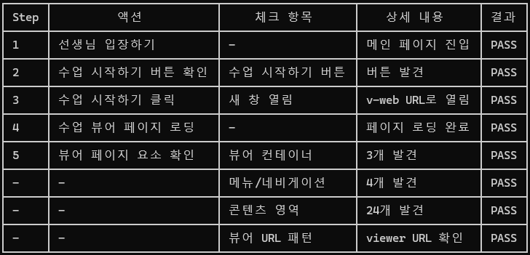
 |  | 교과서 |  | 수업 시작하기/ 교과서 보기 버튼> 수업 뷰어> 콘텐츠 노출 확인 | 좌측 LNB 에서 '교과서' 메뉴 클릭 > 현재창이 전환되며 단원 리스트 노출 > 교과서 보기 버튼 클릭 > 교과서 뷰어가 새 창으로 정상적으로 열리고, 교과서 뷰어에서 콘텐츠가 정상적으로 노출 및 실행 되는지 확인 | 4 | TC-T-04_textbook_view.py | 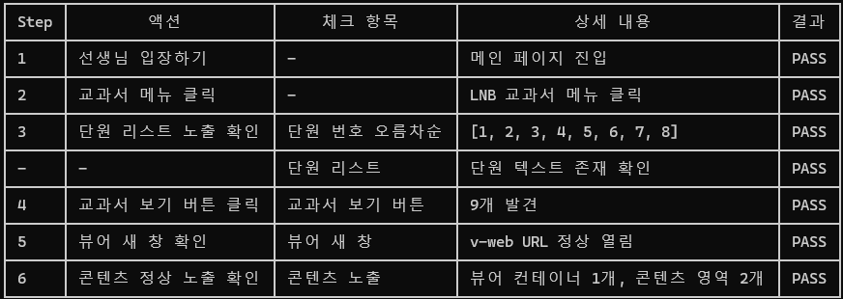
 |  |  |  | 단원 상세 보기 버튼> 단원 상세 화면> 교과서 모듈 리스트 노출 및 선택> 수업 뷰어> 콘텐츠 노출 확인 | 좌측 LNB 에서 '교과서' 메뉴 클릭 > 현재창이 전환되며 단원 리스트 노출 > 단원 상세 보기 버튼 클릭 > 현재창이 전환되며 단원에 포함된 모듈 리스트 노출 > 모듈 클릭 > 교과서 뷰어가 새 창으로 정상적으로 열리고, 교과서 뷰어에서 콘텐츠가 정상적으로 노출 및 실행 되는지 확인 | 5 | TC-T-05_unit_detail_view.py
 |  |  |  | 재구성하기 버튼> 재구성 화면> 임시 저장> 미리 보기> 미리 보기 뷰어> 콘텐츠 노출 확인 | '좌측 LNB 에서 '교과서' 메뉴 클릭 > 현재창이 전환되며 단원 리스트 노출 > 재구성 하기 > 현재창이 교과서를 재구성하는 화면으로 전환됨 > 임시저장 삭제 버튼이 있다면, 임시저장 삭제 진행> 모달 팝업에서도 삭제 버튼을 눌러서 삭제 진행 > 임시저장 버튼 클릭 > 임시저장 데이터 생성되는지 확인 > 미리보기 버튼 클릭 > 교과서 미리보기 뷰어 실행되고 콘텐츠가 정상적으로 노출 및 실행 되는지 확인 | 6 | TC-T-06_reconstruction.py
 |  |  |  | 재구성하기 > 재구성 화면> 재구성 배포 동작 확인 | '좌측 LNB 에서 '교과서' 메뉴 클릭 > 현재창이 전환되며 단원 리스트 노출 > 재구성 하기 > 현재창이 교과서를 재구성하는 화면으로 전환됨 > 임시저장 삭제 버튼이 있다면, 임시저장 삭제 진행> 모달 팝업에서도 삭제 버튼을 눌러서 삭제 진행 > 임시저장 버튼 클릭 > 임시저장 데이터 생성되는지 확인 > 교과서 배포 버튼 클릭 > 모달 팝업에서 확인 버튼 선택 > 모달 팝업 닫히고 토스트 알림이 노출되는지 확인 '배포가 완료 되었습니다.' | 7 | TC-T-07_reconstruction_deploy.py | 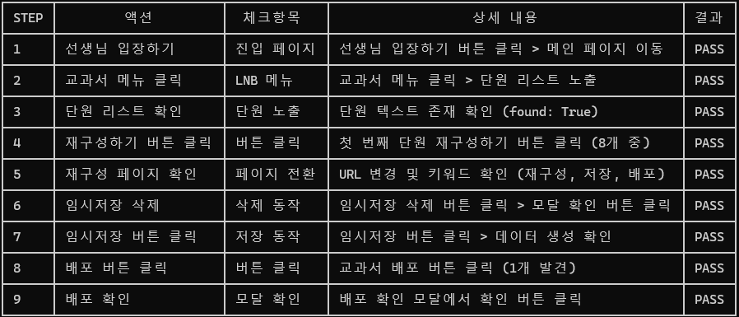
 |  |  |  | 재구성 하기 > 단원 초기화 동작 확인 | '좌측 LNB 에서 '교과서' 메뉴 클릭 > 현재창이 전환되며 단원 리스트 노출 > 재구성 하기 > 현재창이 교과서를 재구성하는 화면으로 전환됨 > 임시저장 삭제 버튼이 있다면, 임시저장 삭제 진행> 모달 팝업에서도 삭제 버튼을 눌러서 삭제 진행 > 임시저장 버튼 클릭 > 임시저장 데이터 생성되는지 확인 > 초기화 버튼 클릭 > 모달 팝업 에서 확인 버튼 선택 > 모달 팝업 닫히고 토스트 알림이 노출되는지 확인 '초기화가 완료 되었습니다.' 단, 모달 팝업 닫히고 토스트 알림 노출되는데 30초까지 대기 필요 | 8 | TC-T-08_reconstruction_reset.py | 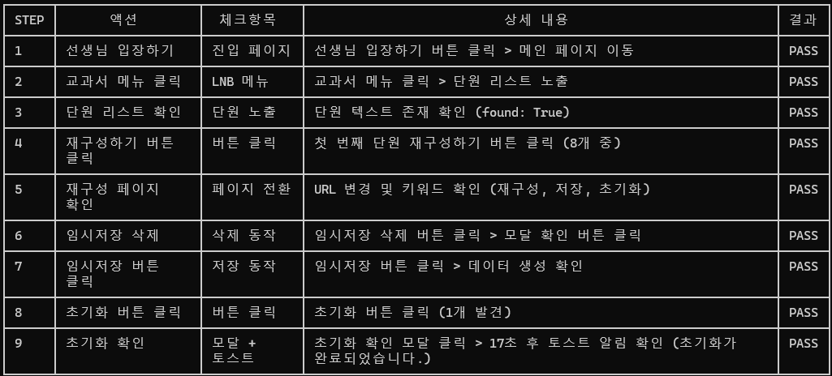
 |  | 모둠 활동 관리 |  | 작성하기 버튼> 활동 만들기 팝업> 타일형/모둠형 활동 만들기 동작 확인 | '좌측 LNB 에서 '모둠활동' 메뉴 클릭 > 모둠활동 리스트 페이지에서 작성하기 버튼 클릭 > 활동 이름 'sample' 입력 > '타일형' 선택된 상태 > 만들기 버튼 클릭 > 새창으로 sample 이라고 된 창 열리는지 확인 | 9 | TC-T-09_group_activity_create.py | 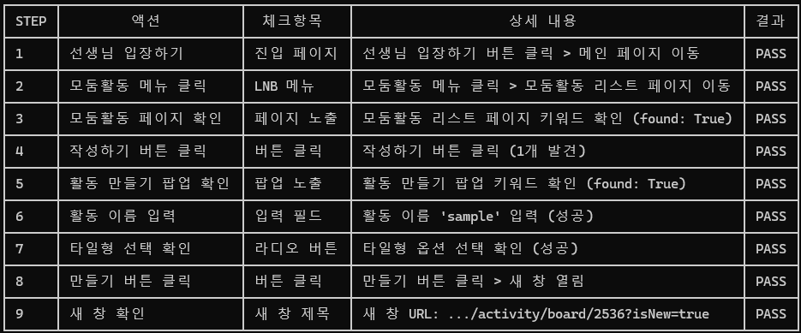
 |  |  |  |  | '좌측 LNB 에서 '모둠활동' 메뉴 클릭 > 모둠활동 리스트 페이지에서 작성하기 버튼 클릭 > 활동 이름 'sample' 입력 > '모둠형' 선택 > 만들기 버튼 클릭 > 새창으로 sample 이라고 된 창 열리는지 확인 | 10 | TC-T-10_group_activity_group_type.py | 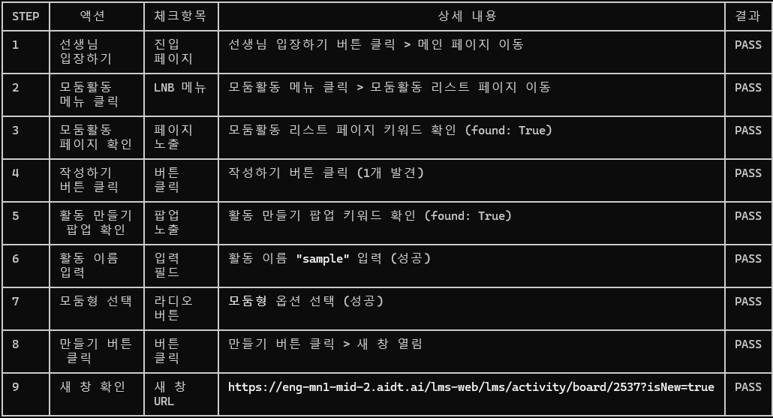
 |  |  |  | 활동 리스트> 활동 복사/공개/비공개/삭제 > 동작 확인 | [환경설정] '좌측 LNB 에서 '모둠활동' 메뉴 클릭 > 모둠활동 리스트 페이지에서 작성하기 버튼 클릭 > 활동 이름 'sample' 입력 > '타일형' 선택된 상태 > 만들기 버튼 클릭 > 새창으로 sample 이라고 된 창 열리는지 확인 > 열린 새 창만 닫기 > [테스트 1]모둠활동 리스트에서 sample 이름의 활동(chapter-title)에 대해 체크박스(list-item-left) 체크 후, '복사하기' 버튼 클릭 > 모달 팝업에서 '복사' 버튼 클릭 > 모달 닫히고, 모둠활동 리스트 페이지에 [복사본]sample 이름의 활동이 생성되는지 확인 > [테스트 2]모둠활동 리스트에서 sample 이름의 활동(chapter-title)에 대해 체크박스(list-item-left) 체크 후, '공개하기' 버튼 클릭 > 모달 팝업에서 '확인'버튼 클릭 > 모달 팝업 닫히며 토스트 알림 확인 '활동이 공개로 되었습니다.' > 모둠 활동 리스트에서 sample 이름의 활동이 비공개에서 공개로 변경되었는지 확인 > [테스트 3]모둠활동 리스트에서 sample 이름의 활동(chapter-title)에 대해 체크박스(list-item-left) 체크 후, '비공개하기' 버튼 클릭 > 모달 팝업에서 '확인'버튼 클릭 > 모달 팝업 닫히며 토스트 알림 확인 '활동이 비공개 되었습니다.' > 모둠 활동 리스트에서 sample 이름의 활동이 공개에서 비공개로 변경되었는지 확인 > [테스트 4]모둠활동 리스트에서 sample 이름의 활동(chapter-title)에 대해 체크박스(list-item-left) 체크 후, '삭제하기' 버튼 클릭 > 모달 팝업에서 '확인'버튼 클릭 > 모달 팝업 닫히며 토스트 알림 확인 '활동이 삭제 되었습니다.' > 모둠 활동 리스트에서 sample 이름의 활동이 삭제 되었는지 확인 > [테스트 5][복사본]sample 도 삭제 | 11 | TC-T-11_group_activity_manage.py
 |  |  |  | 모둠 활동 선택> 활동보드판 진입 동작 확인 | 좌측 LNB 에서 '모둠활동' 메뉴 클릭 > 작성하기 버튼 클릭 > 활동 이름 'sample' 입력 > '타일형' 선택된 상태 > 만들기 버튼 클릭 > 새 창으로 모둠활동창이 열리면, 열린 창 닫기 > 모둠활동 리스트에서 생성되어져 있는 모둠활동 다시 클릭 > 새 창으로 모둠활동창이 열리는지 확인 > 열린 창 닫기 > 모둠활동 리스트 페이지에서 'sample' 활동 삭제 | 12 | TC-T-12_group_activity_board_entry.py | 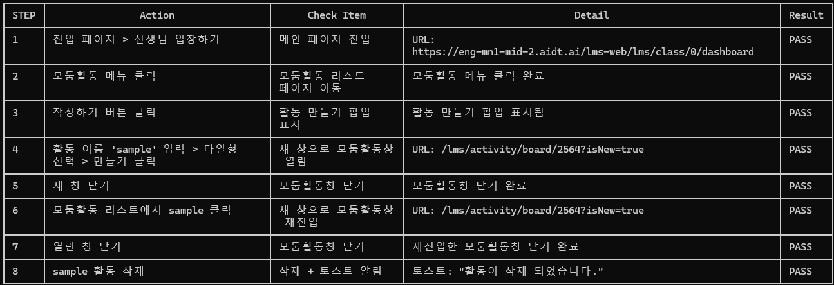
 |  |  |  | 활동 선택> 활동 보드판> 게시글 작성 동작 확인 | 좌측 LNB 에서 '모둠활동' 메뉴 클릭 > 작성하기 버튼 클릭 > 활동 이름 'sample' 입력 > '타일형' 선택된 상태 > 만들기 버튼 클릭 > 열린 새 창에서 '활동 설정' 패널 닫기 > 우측 하단에 '게시글 만들기' 버튼 선택 > 보드에 생성된 게시글에서 제목에 'title' 입력 > 내용에 'Input contents' 입력 > 게시글 컬러 노란색 선택(rgb(255, 248, 222) > 만들기 버튼 선택 > 토스트 알림 확인 '활동 게시글이 생성되었습니다.' > 작성한 게시글이 보드에 생성되는지 확인 > 창 닫기 > 모둠활동 리스트 페이지에서 'sample' 활동 삭제 | 13 | TC-T-13_group_activity_post_create.py | 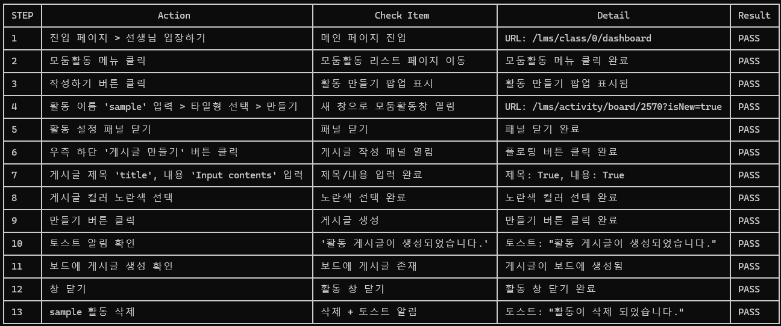
 |  | 과제 | 과제 | 과제 리스트> 직접 만든 과제, 교과서 과제, AI Writing 과제(중고등 영어만 해당) 노출 확인 |  | 14
 |  |  |  | 과제 작성하기 버튼> 과제 작성하기 화면> 과제 배포 동작 확인 |  | 15
 |  |  |  | AI Writing 과제 작성하기 버튼 > 과제 작성하기 화면 > 추천 과제 불러오기 및 루브릭 노출 > 과제 배포 동작 확인 (중고등 영어만 해당) |  | 16
 |  |  |  | 과제 선택 > 과제 제출 현황 > 과제 내용 보기 및 제출 현황 리스트 확인 |  | 17
 |  |  |  | 과제 선택 > 과제 제출 현황 > 과제 복사/수정/삭제 버튼 > 동작 확인 |  | 18
 |  |  |  | 평가하기 버튼> 과제 평가하기 화면> 과제 평가 동작 확인 |  | 19
 |  |  | 선생님 추천 학습 (중고등 영어만 해당) | 단원별 학습 괄겨 > 학습자 유형별 분포 및 완료율 정상적으로 노출 확인 |  | 20
 |  |  |  | 단원별 학습 리스트 > 현황 보기 / 배포하기 버튼 > 정상 동작 확인 |  | 21
 |  | AI 평가 |  | 평가지 보기 > 평가 문항 미리 보기 > 동작 확인 |  | 22
 |  |  |  | 평가 배포하기 > 평가 시작 및 평가 뷰어 진입 > 콘텐츠 노출 확인 |  | 23
 |  |  |  | AI 평가 리포트 > 학급 평가 결과 및 AI 추천 학습 노출 |  | 24 |  |  | AI기획팀 공유 : AI평가리포트 > 리포트보기 > 서버 통신 오류
 |  |  |  | AI 평가 리포트 > 실시간 모니터링 확인 버튼 > AI 평가 현황 노출 확인 |  | 25
 |  | [영어] AI 학습관 | AI Writing 외 탭 | 단원 썸네일 선택> AI 학습관 뷰어> 콘텐츠 노출 확인 |  | 26
 |  |  |  | 현황 보기 버튼> 현황 보기 화면> 학생 상세 데이터 확인 |  | 27
 |  |  | AI Writing 탭 (중고등 영어만 해당) | 단원 썸네일 선택> AI 학습관 뷰어> 콘텐츠 노출 확인 |  | 28
 |  |  |  | 평가하기 버튼> 평가하기 화면> AI Writing 평가 동작 확인 |  | 29
 |  | [수학] AI 학습관 | AI 맞춤 학습 | 단원별 학습자 유형 분포 및 학습 결과 정상적으로 노출 확인 |  | 30
 |  |  | 스마트 교구관 | 알지오매스/공학도구 썸네일 선택> AI 학습관 뷰어> 콘텐츠 노출 확인 |  | 31
 |  |  | 자기주도학습 | 단원별 썸네일 선택 > AI 학습관 뷰어> 콘텐츠 노출 확인 |  | 32
 |  | 오답 노트 |  | 문제 보기 버튼 선택> 오답 노트 뷰어> 콘텐츠 노출 확인 |  | 33
 |  | 학생 | 학급 분석 | 모든 인사이트 카드 정상적으로 노출 확인 |  | 34
 |  |  | 학생 현황 | 학생 리스트 데이터 노출 확인 |  | 35
 |  |  |  | 학생명 선택> 학생 상세 화면> 학습 수준/학습 태도 및 모든 인사이트 카드 정상 노출 확인 |  | 36
 |  |  |  | 학생 칭찬하기/누가기록 버튼 선택 시 동작 확인 |  | 37
 |  |  | AI 교과 평어 | AI 교과 평어 생성 및 저장 동작 확인 |  | 38
 |  |  | 누가기록 | 누가기록 내역 보기 버튼> 누가기록 리스트 및 AI 요약 동작 확인 |  | 39
 |  |  |  | 누가기록 작성하기 버튼> 누가기록 작성 및 저장 동작 확인 |  | 40
 |  |  | 칭찬 현황 | 칭찬 내역 보기 버튼 > 학생 칭찬 현황 리스트 확인 |  | 41
 |  |  |  | 칭찬하기 버튼 > 칭찬하기 팝업 > 학생 선택 및 칭찬 유형 등 정상 동작 확인 |  | 42
 |  | 내 자료 |  | 자료 추가하기 버튼> 자료 추가하기 화면> 자료 추가 동작 확인 |  | 43
 |  |  |  | 자료 리스트 > 단원 선택 및 즐겨찾기 > 해당 자료 노출 및 미리보기 동작 확인 |  | 44
 |  |  |  | 자료 리스트 > 자료 > 학급 복사, 다운로드, 수정, 삭제 동작 확인 |  | 45
 |  | 공통 |  | 알림, 설정, 1:1채팅, 게시판, 그림 사전 메뉴 진입 확인 |  | 46
 |  | AI 보조교사 |  | 챗봇 버튼 선택> AI 보조교사 챗봇창 노출 확인 |  | 47
 |  | 수업 뷰어 |  | 목차에서 페이지 이동, 하단 이전/다음 버튼으로 페이지 이동 동작 확인 |  | 48
 |  |  |  | 수업 집중 모드 동작 확인 - 학생에게 집중 모드 ON 되는지까지 확인 |  | 49
 |  |  |  | 학생 현황> 학생 선택> 해당 학생 학습 내용 조회 확인 |  | 50
 |  |  |  | 학생 현황> 학생 선택> 해당 학생 학습 내용 조회> 학습 공유 동작 확인 - 학생에게 학습 공유 ON 되는지까지 확인 |  | 51
 |  |  |  | 학생 현황 > 모든 학생 상세 위치 보기> 학생 위치 및 현황 정보 확인 |  | 52
 |  |  |  | 하단 영역 > 펜/수업도구/설정 동작 확인 |  | 53
 |  |  |  | X 종료 버튼> 진도 저장 팝업> 진도 저장 동작 확인 |  | 54
 | 학생 | 홈 |  | 모든 인사이트 카드 정상적으로 노출 확인 |  | 55
 |  |  |  | 프로필 선택> 프로필 변경 동작 확인 |  | 56
 |  |  |  | 받은 칭찬 선택 > 칭찬 현황 페이지로 이동 및 현황 노출 확인 |  | 57
 |  |  |  | 오늘 수업> 수업 시작하기 버튼> 수업 뷰어> 콘텐츠 노출 확인 |  | 58
 |  |  |  | 기분 변경 동작 확인 |  | 59
 |  |  |  | 학습 목표 계획/달성 동작 확인 |  | 60
 |  | 교과서 |  | 교과서 보기 버튼> 수업 뷰어> 콘텐츠 노출 확인 |  | 61
 |  |  |  | 단원 상세 보기 버튼> 단원 상세 화면> 교과서 모듈 리스트 노출 및 선택> 수업 뷰어> 콘텐츠 노출 확인 |  | 62
 |  |  |  | 단원 상세 화면> 교과서 모듈 리스트 > 다음 진도, 학습 상태 플래그 확인 |  | 63
 |  | 과제 | 과제 | 과제 리스트> 직접 만든 과제, 교과서 과제 노출 확인 |  | 64
 |  |  |  | 모든 유형 과제 선택> 과제 작성하기(제출하기) 화면> 과제 제출 동작 확인 |  | 65
 |  | 모둠 활동 |  | 모둠 활동 선택> 활동보드판> 게시글 작성 동작 확인 |  | 66
 |  | AI 평가 |  | AI 평가 응시 바로 가기> 평가 뷰어> AI 평가 시작> 마지막 문제까지 평가 응시 완료 |  | 67
 |  |  |  | 응시 완료된 평가> 평가 선택> 평가 상세 화면> AI 평가 풀이 확인하기 버튼> AI 평가 뷰어> 콘텐츠 노출 확인 |  | 68
 |  |  |  | 응시 완료된 평가> 평가 선택> 평가 상세 화면> 모든 인사이트 카드 정상적으로 노출 확인 |  | 69
 |  |  |  | 응시 완료된 평가> 평가 선택> AI 추천 인사이트 카드> 단어, 맞춤 문항 버튼> AI 추천 뷰어> 콘텐츠 노출 확인 |  | 70
 |  | [영어] AI 학습관 | AI Writing 외 탭 | 단원 썸네일 선택> AI 학습관 뷰어> 콘텐츠 노출 |  | 71
 |  |  | AI Writing 탭 - 중고등 영어만 해당 | 단원 썸네일 선택> AI 학습관 뷰어> 콘텐츠 노출 및 학습 상태 플래그 확인 |  | 72
 |  |  |  | (제출 완료, 평가 완료된 단원) 채점 결과 보기 버튼> 채점 결과 화면> 제출 내용 및 AI 첨삭 결과 확인 |  | 73
 |  | [수학] AI 학습관 | AI 맞춤 학습 | 단원별 학습 리스트 노출 > 시작하기 / 다시 보기 버튼 > 학습하기 정상 동작 확인 |  | 74
 |  |  | 스마트 교구관 | 알지오매스/공학도구 썸네일 선택> AI 학습관 뷰어> 콘텐츠 노출 확인 |  | 75
 |  |  | 자기주도학습 | 단원별 썸네일 선택 > AI 학습관 뷰어> 콘텐츠 노출 확인 |  | 76
 |  | 오답 노트 |  | 친구들이 많이 틀린 문제 버튼> 오답 노트 뷰어> 콘텐츠 노출 확인 |  | 77
 |  |  |  | 오답 문제 체크> 하단 오답 다시 풀기 플로팅 버튼> 오답 노트 뷰어> 오답 풀이 동작 확인 |  | 78
 |  | 학습 결과 |  | 모든 인사이트 카드 정상적으로 노출 확인 |  | 79
 |  | 공통 |  | 알림, 설정, 1:1채팅, 게시판 메뉴 진입 확인 |  | 80
 |  | AI 튜터 |  | 챗봇 버튼 선택> AI 튜터 챗봇창 노출 확인 |  | 81
 |  | 수업 뷰어 |  | 목차에서 페이지 이동, 하단 이전/다음 버튼으로 페이지 이동 동작 확인 |  | 82

